Sheet1
このボタンをクリックした時に表示されるメニューです
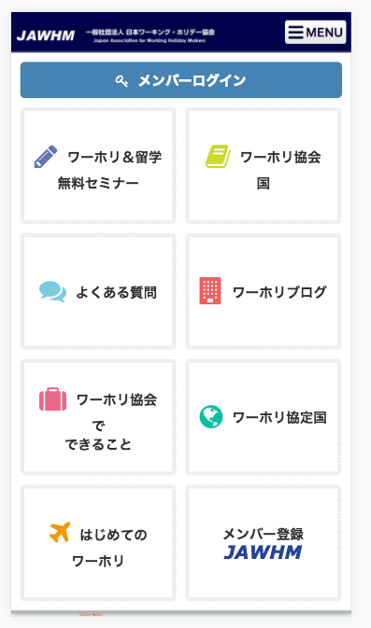

「アクセス」に変更してください
Đổi chỗ này thành chữ「アクセス」

リンク先を
https://member.jawhm.or.jp/mobileform/member_form.php
に変更してください。
Thay đổi điểm liên kết

